Sheet1
ท่อสาย PVC | มม. | พื้นที่ของท่อภายใน ตร.มม.2 | %พิ้นที่ที่เหลือในท่อ | สาย THW | พื้นที่หน้าตัดของสาย ตร.มม.2 | จำนวน(เส้น) | ตร.มม.2
15 |  | 254.38 | 100 | 1.5 | 8.46 | 0 | 0
18 |  | 379.23 | 100 | 2.5 | 12.42 | 0 | 0
20 |  | 528.93 | 100 | 4 | 16.43 | 0 | 0
25 |  | 902.87 | 100 | 6 | 21 | 0 | 0
35 |  | 1376.2 | 100 | 10 | 34.86 | 0 | 0
40 |  | 1796.42 | 100 | 16 | 47.24 | 0 | 0
55 |  | 2804.57 | 100 | 25 | 73.06 | 0 | 0
 |  |  |  | 35 | 92.25 | 0 | 0
 |  |  |  | 50 | 127.21 | 0 | 0
กำหนดให้พื้นที่ภายในท่อที่เหลือหลังใส่สาย THW ชนิดต่างๆแล้ว ให้เหลือ 55% |  |  |  | 70 | 165.51 | 0 | 0
 |  |  |  | 95 | 227.04 | 0 | 0
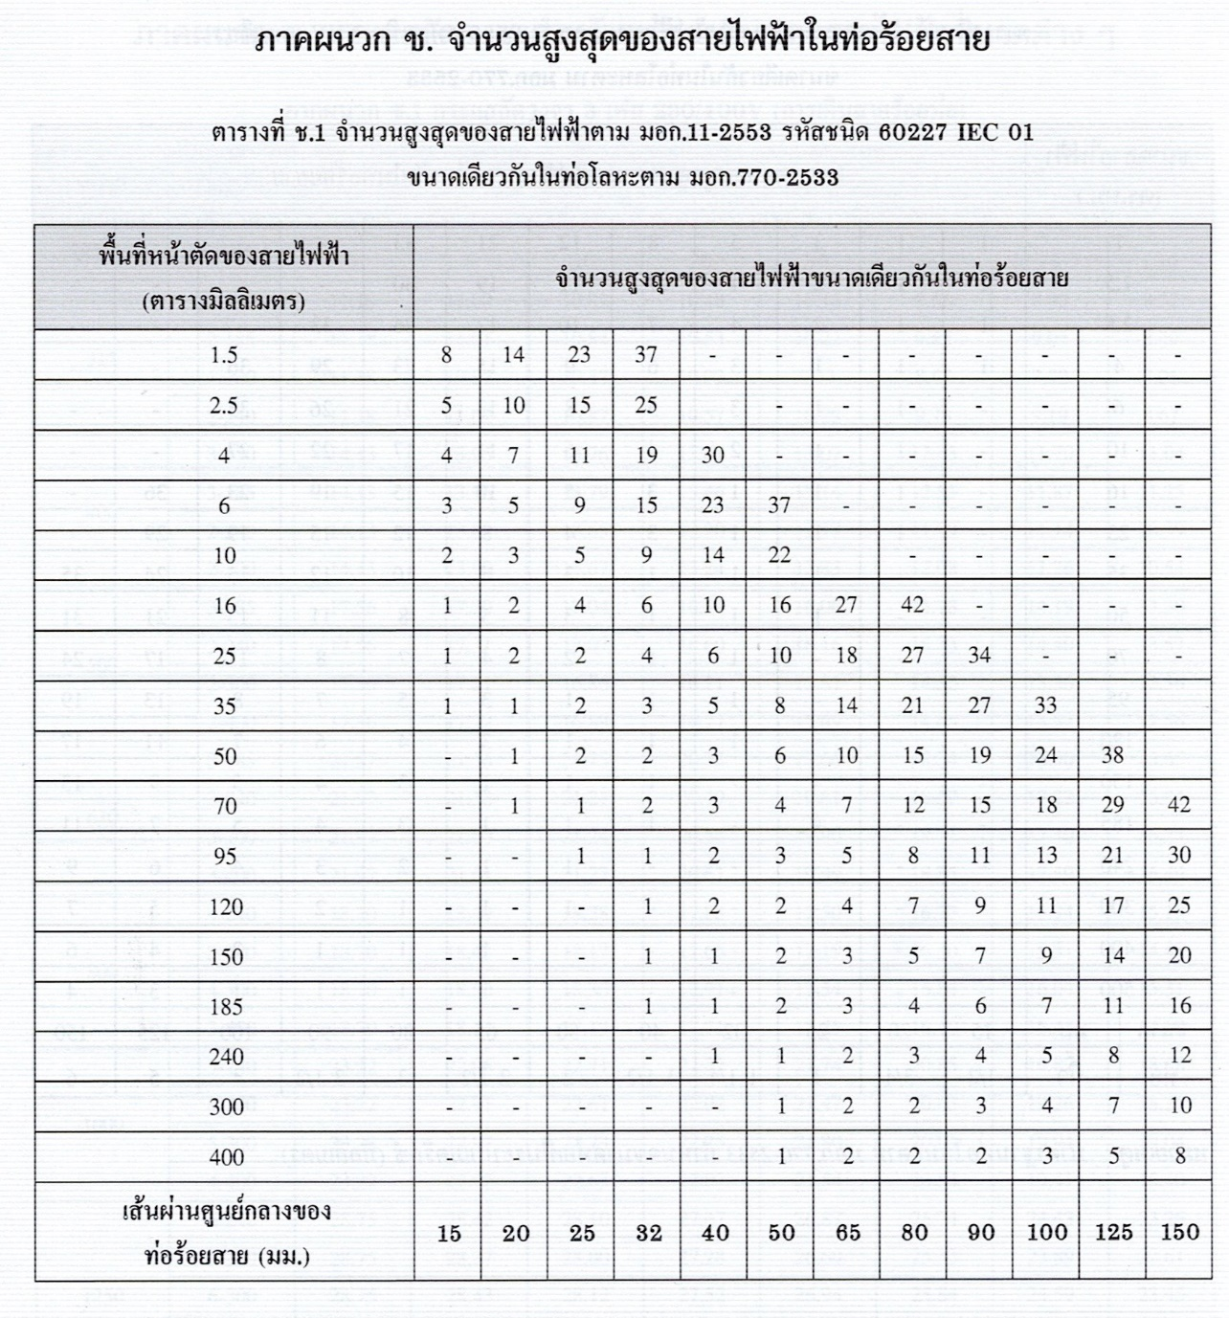
 |  |  |  | 120 | 274.43 | 0 | 0
 |  |  |  | 150 | 339.16 | 0 | 0
 |  |  |  | 185 | 421.53 | 0 | 0
 |  |  |  | 240 | 549.39 | 0 | 0
 |  |  |  | 300 | 680.3 | 0 | 0
 |  |  |  | 400 | 855.84 | 0 | 0

 |  |  |  |  | พื้นที่หน้าตัดของสายรวม |  | 0 | ตร.มม.2

